Datos
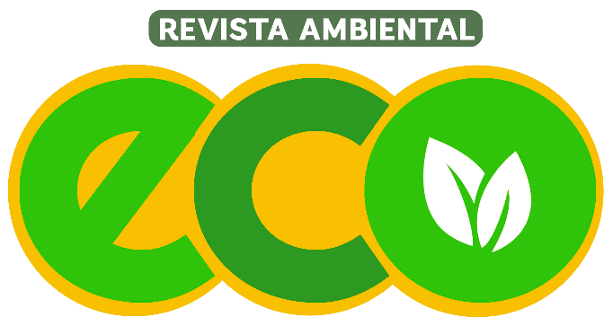

 | Revista ambiental | 1. Inversion minima para comenzar
 | Publico: comunidades, empresas y universidades | 2. El tiempo de recuperacion de la inversion
 | Enfoque: responsabilidad social | 3. Punto de equilibrio

